Feuil1 (3)
v | A | B | C | D | E | F | G | H | I | J
A | 0a | 8a | 6,5a | - | - | 7a | - | - | 6,7a | -
C |  | 13 8a | 6,5a | 10,5c | - | 7a | - | - | 6,7a | -
I |  | 8a |  | 10,7i 10,5c | - | 7a | 12,2i | 13,7i | 6,7a | -
F |  | 8a |  | 10,5c | - | 7a | 9,5f | 13,7i |  | -
B |  | 8a |  | 10,5c | - |  | 9,5f | 13,7i |  | -
G |  |  |  | 10,5c | - |  | 9,5f | 13,7i |  | -
D |  |  |  | 10,5c | 16,5d |  |  | 13,7i |  | -
H |  |  |  |  | 16,5d |  |  | 13,7i |  | 23,7h
E |  |  |  |  | 16,5d |  |  |  |  | 26,5e 23,7h
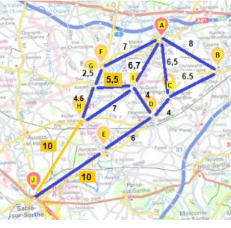
 |  |  |  |  | A à J |  | A | I | H | J
 |  |  |  |  | A à E |  | A | C | D | E
 |  |  |  |  | A à G |  |  | A | F | G

